Foglio1
OFFERS PREMIUM ITALIAN PRODUCTS - PASTA ANTONINO'S
Immagini | CODE | DESCRIPTION | CONFEC. | WEIGHT | EXPIRE
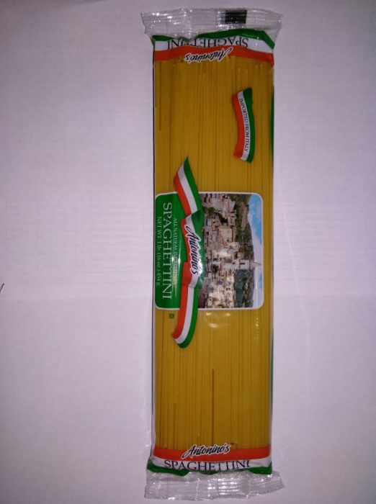 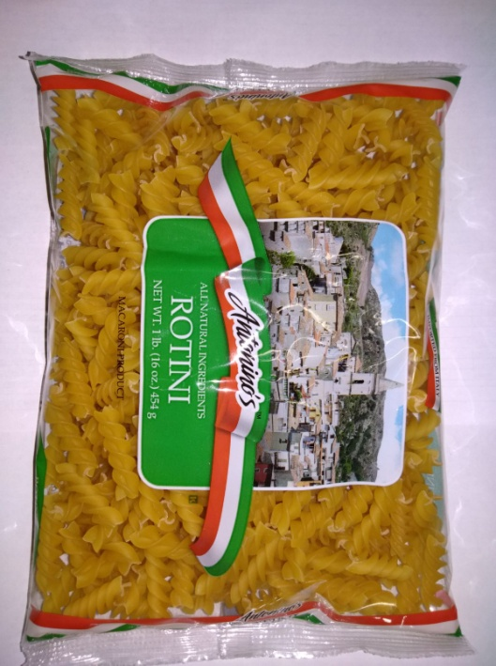 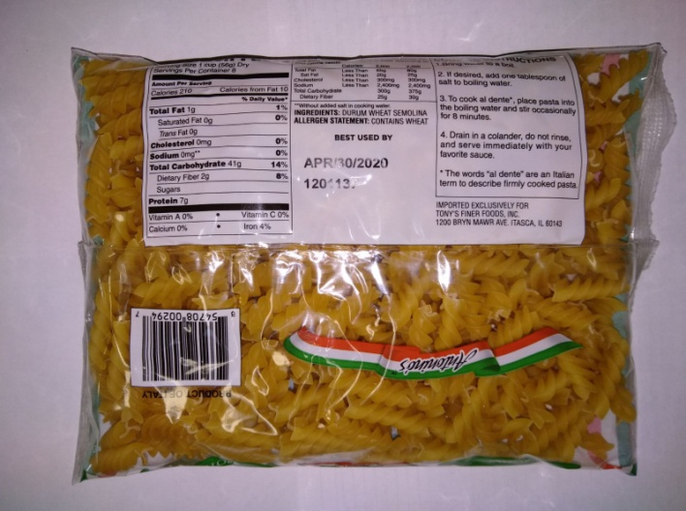 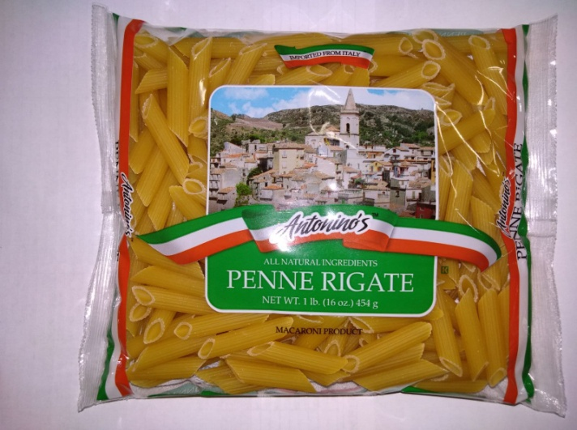 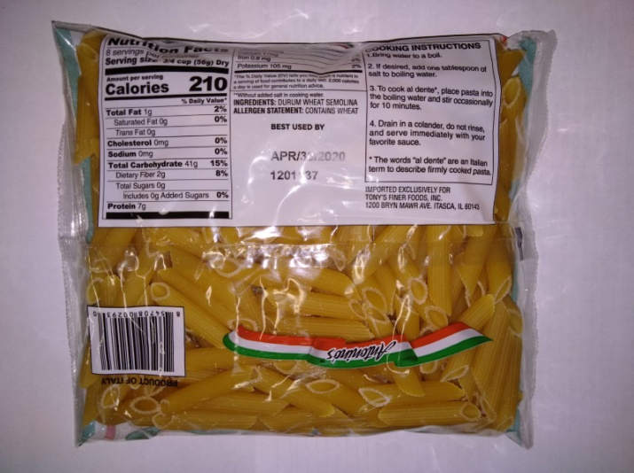 | ant003 | spaghettini n.3 | 8800 | 454g | 2020
 | ant005 | spaghetti n.16 | 1600 | 454g | 2020
 | ant073 | penne rigate n.73 | 7580 | 454g | 2020
 | ant073 | penne rigate n.73 | 480 | 454g | 2020
 | ant083 | rigatoni n.25 | 340 | 454g | 2020
 | ant098 | rotini n.54 | 18200 | 454g | 2020
 | ant073 | penne rigate n.73 | 14440 | 454g | 2020
 | ant073 | penne rigate n.73 | 1400 | 454g | 2020
 | ant073 | penne rigate n.73 | 960 | 454g | 2020
 | l12003 | spaghettini n.3 | 4200 | 454g | 2020
 | l12071 | penne lisce n.71 | 2520 | 454g | 2020
 | l12071 | penne lisce n.71 | 4728 | 454g | 2020
 | l12071 | penne lisce n.71 | 504 | 454g | 2020
 | l12256 | orecchiette n.256 | 4176 | 454g | 2020
 | racb05 | spaghetti n.5 | 2160 | 454g | 2020
 | recb11 | linguine n.11 | 2160 | 454g | 2020
 | rac005 | spaghetti n.5 | 2880 | 454g | 2020
 |  |  | 77128

